夕食食材メニューのご案内
夕食食材セット料金
 |  | セット名 | 価格 | 内容 | 詳細（写真は4人前）
 | BBQ | 和牛高森セット | 5,500円/人 | 肉 | 南信州牛（A5）、牛タン、マトン含む
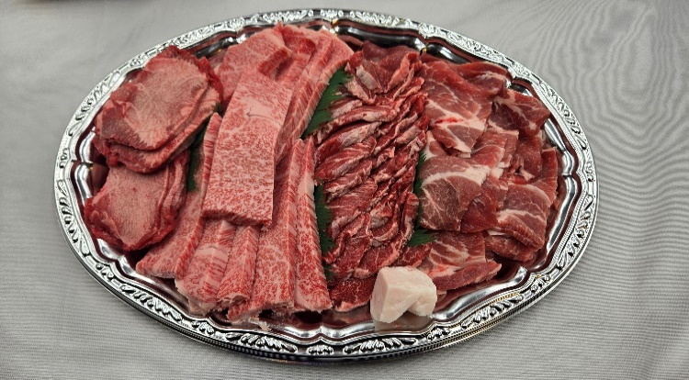
 |  |  |  | 野菜
 |  |  |  | 焼きそば
 |  |  |  | たれ

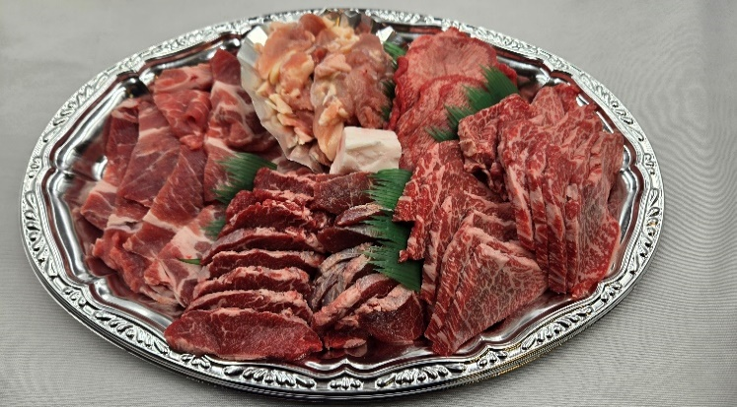
 |  | 高森セット | 4,000円/人 | 肉 | 和牛、豚、マトン、牛タン含む
 |  |  |  | 野菜
 |  |  |  | 焼きそば
 |  |  |  | たれ

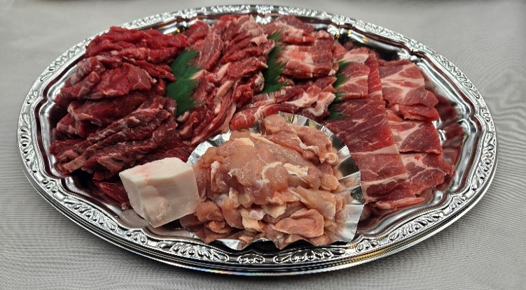
 |  | ファミリーセット | 3,000円/人 | 肉 | 牛、豚、鳥、ソーセージ
 |  |  |  | 野菜
 |  |  |  | 焼きそば
 |  |  |  | たれ

 | すき焼き | すき焼きセット | 4,500円/人 | 肉
 |  |  |  | 野菜
 |  |  |  | 豆腐
 |  |  |  | うどん
 |  |  |  | たれ

 | しゃぶしゃぶ | 牛しゃぶしゃぶセット | 4,500円/人 | 肉
 |  |  |  | 野菜
 |  |  |  | 豆腐
 |  |  |  | うどん

 |  | 豚しゃぶしゃぶセット | 3,000円/人 | 肉
 |  |  |  | 野菜
 |  |  |  | 豆腐
 |  |  |  | うどん

アメニティ・備品一覧
